箱唛扫码
Factory name (工厂名称)
PO. Number(订单号)
Style Code.(款号) | 7700-537
Product Code.(产品编号) | RECYCLE CARE LABEL RECYCLE COMPONENT LABEL | Carton No.(箱号):
Inner Packages(包装方式） | 1000pcs/ bundle | 1/1
SIZE/qty (尺码/数量) | 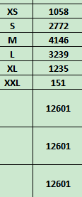
Carton Dimension（箱规） | 30*40*50 | Country of Origin：
Gross Weight（毛重） | 9.6KG | Made In China
Net Weight（净重） | 9.2KG
Remark（备注）

 | 07700537800014
 | 07700537800021
 | 07700537800038
 | 07700537800045
 | 07700537800052
 | 07700537800069
 | 07700537800014
 | 07700537800021
 | 07700537800038
 | 07700537800045
 | 07700537800052
 | 07700537800069

